начальная школа


Прием пищи | Раздел | № рец. | Блюдо | Выход, г | Цена | Калорийность | Белки | Жиры | Углеводы
Завтрак | гор.блюдо | 54-6г | Рис отварной | 170 | 15.00 | 203.5 | 3.6 | 4.8 | 36.4
 | гор.напиток | 54-2хн | Компот из смородины | 200 | 11.00 | 46.1 | 0.5 | 0 | 11.1
 | хлеб | Пром. | Хлеб пшеничный | 30.0 | 2.00 | 75.0 | 2.1 | 0.9 | 15.5
 | 2 блюдо | 54-8р | Рыба, запеченная в сметанном соусе (минтай) | 70 | 40.00 | 251.6 | 16.4 | 18.9 | 3.9
 | закуска | 54-20з | Горошек зеленый | 60 | 11.25 | 22.1 | 1.7 | 0.1 | 3.5
Завтрак 2 | фрукты

Обед | закуска
 | 1 блюдо
 | 2 блюдо
 | гарнир
 | сладкое
 | хлеб бел.
 | хлеб черн.

 |  |  |  | Итого: 79,25 руб.

5-11 кл


№ рецептуры | Название блюда | Масса | Белки | Жиры | Углеводы | Ккал
(12-18лет) |  | г. | г. | г. | г. | ккал
54-2с-2020 | Суп картофельный гороховый | 250.0 | 8.9 | 5.4 | 23.1 | 176.4
54-6г | Рис отварной | 150 | 3.6 | 4.8 | 36.4 | 203.5
54-8р | Рыба, запеченная в сметанном соусе (минтай) | 80 | 16.4 | 18.9 | 3.9 | 251.6
Пром. | хлеб пшеничный | 30 | 2.1 | 0.9 | 15.5 | 75
54-2хн | Компот из смородины | 200 | 0.5 | 0 | 11.1 | 46.1
 | Итого за обед | 710.0 | 31.5 | 30.0 | 90.0 | 752.6
 |  | Итого: 80 руб.

ОВЗ мл


№ рецептуры | Название блюда | Масса | Белки | Жиры | Углеводы | Ккал
(7-11 лет) |  | г. | г. | г. | г. | ккал
 | завтрак
54-19к-2020 | Суп молочный с макаронными изделиями | 250.0 | 5.3 | 5.5 | 18.4 | 144.4
53-19з-2020 | масло сливочное порциями | 10.0 | 0.1 | 8.3 | 0.1 | 74.9
Пром. | груша | 150.0 | 0.4 | 0.0
54-2гн-2020 | Чай черный с сахаром | 200.0 | 0.2 | 0.3 | 10.3 | 45.5
Пром. | Хлеб пшеничный | 30.0 | 2.1 | 0.9 | 15.5 | 75.0

 | Итого за завтрак | 640.0 | 8.1 | 15.0 | 44.3 | 339.8

 | обед
Пром. | Кабачковая икра | 60.0 | 1.9 | 8.9 | 7.7 | 119.0
54-2с-2020 | Суп картофельный гороховый | 250.0 | 8.9 | 5.4 | 23.1 | 176.4
54-20з | Горошек зеленый | 60 | 1.7 | 0.1 | 3.5 | 22.1
54-6г | Рис отварной | 150 | 3.6 | 4.8 | 36.4 | 203.5
54-8р | Рыба, запеченная в сметанном соусе (минтай) | 80 | 16.4 | 18.9 | 3.9 | 251.6
Пром. | хлеб пшеничный | 30 | 2.1 | 0.9 | 15.5 | 75
54-2хн | Компот из смородины | 200 | 0.5 | 0 | 11.1 | 46.1
54-7хн-2020 | Компот из смеси сухофруктов | 200.0 | 0.6 | 0.0 | 22.7 | 93.2
 | Итого за обед | 1030.0 | 35.7 | 39.0 | 123.9 | 986.9
 | итого за день | 1670.0 | 43.8 | 54.0 | 168.2 | 1326.7
 |  | Итого: 162,60 руб.

ОВЗ ст
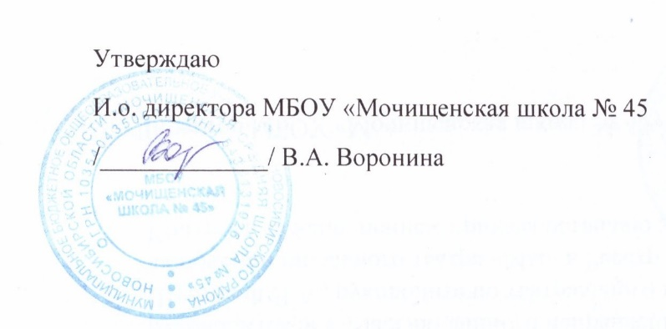

№ рецептуры | Название блюда | Масса | Белки | Жиры | Углеводы | Ккал
(12-18 лет) |  | г. | г. | г. | г. | ккал
 | завтрак
54-19к-2020 | Суп молочный с макаронными изделиями | 250.0 | 5.3 | 5.5 | 18.4 | 144.4
53-19з-2020 | масло сливочное порциями | 10.0 | 0.1 | 8.3 | 0.1 | 74.9
Пром. | груша | 150.0 | 0.4 | 0.0
54-2гн-2020 | Чай черный с сахаром | 200.0 | 0.2 | 0.3 | 10.3 | 45.5
Пром. | Хлеб пшеничный | 30.0 | 2.1 | 0.9 | 15.5 | 75.0

 | Итого за завтрак | 640.0 | 8.1 | 15.0 | 44.3 | 339.8

 | обед
Пром. | Кабачковая икра | 60.0 | 1.9 | 8.9 | 7.7 | 119.0
54-2с-2020 | Суп картофельный гороховый | 250.0 | 8.9 | 5.4 | 23.1 | 176.4
54-20з | Горошек зеленый | 60 | 1.7 | 0.1 | 3.5 | 22.1
54-6г | Рис отварной | 200 | 3.6 | 4.8 | 36.4 | 203.5
54-8р | Рыба, запеченная в сметанном соусе (минтай) | 80 | 16.4 | 18.9 | 3.9 | 251.6
Пром. | хлеб пшеничный | 30 | 2.1 | 0.9 | 15.5 | 75
54-2хн | Компот из смородины | 200 | 0.5 | 0 | 11.1 | 46.1
54-7хн-2020 | Компот из смеси сухофруктов | 200.0 | 0.6 | 0.0 | 22.7 | 93.2
 | Итого за обед | 1080.0 | 35.7 | 39.0 | 123.9 | 986.9
 | итого за день | 1720.0 | 43.8 | 54.0 | 168.2 | 1326.7
 |  | Итого: 184,60 руб.

